Geo6
Распределение межбанковского оборота кассового рынка RUB/EUR по регионам расположения контрагентов кредитных организаций, представляющих отчетность по форме № 0409701.

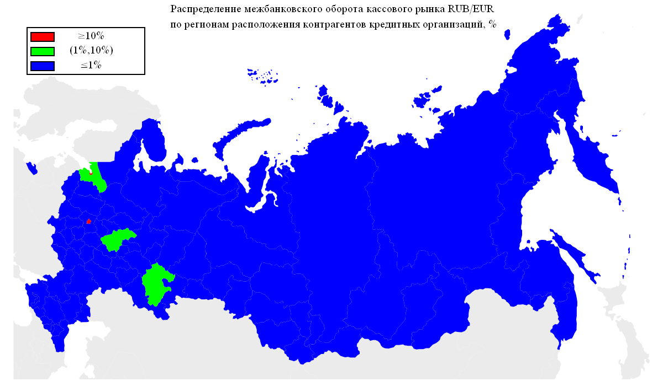
Оборот | Географическая территория
74.80% | Г МОСКВА
11.87% | Г САНКТ-ПЕТЕРБУРГ
6.76% | НИЖЕГОРОДСКАЯ ОБЛАСТЬ
1.29% | РЕСПУБЛИКА БАШКОРТОСТАН
1.11% | ЛЕНИНГРАДСКАЯ ОБЛАСТЬ
0.49% | РЕСПУБЛИКА ТАТАРСТАН
0.42% | СВЕРДЛОВСКАЯ ОБЛАСТЬ
0.37% | ЛИПЕЦКАЯ ОБЛАСТЬ
0.37% | КАЛИНИНГРАДСКАЯ ОБЛАСТЬ
0.31% | САМАРСКАЯ ОБЛАСТЬ
0.25% | ЧЕЛЯБИНСКАЯ ОБЛАСТЬ
0.18% | ВОЛОГОДСКАЯ ОБЛАСТЬ
0.17% | ТЮМЕНСКАЯ ОБЛАСТЬ
0.12% | ОМСКАЯ ОБЛАСТЬ
0.09% | НОВОСИБИРСКАЯ ОБЛАСТЬ
0.09% | ОРЕНБУРГСКАЯ ОБЛАСТЬ
0.07% | ТУЛЬСКАЯ ОБЛАСТЬ
0.07% | РЕСПУБЛИКА ДАГЕСТАН
0.07% | ПЕРМСКИЙ КРАЙ
0.07% | РЕСПУБЛИКА МОРДОВИЯ
0.06% | КРАСНОДАРСКИЙ КРАЙ
0.06% | КАЛУЖСКАЯ ОБЛАСТЬ
0.06% | КЕМЕРОВСКАЯ ОБЛАСТЬ
0.06% | КАБАРДИНО-БАЛКАРСКАЯ РЕСПУБЛИКА
0.06% | СМОЛЕНСКАЯ ОБЛАСТЬ
0.05% | КУРСКАЯ ОБЛАСТЬ
0.05% | БЕЛГОРОДСКАЯ ОБЛАСТЬ
0.05% | САРАТОВСКАЯ ОБЛАСТЬ
0.05% | ИВАНОВСКАЯ ОБЛАСТЬ
0.04% | ПРИМОРСКИЙ КРАЙ
0.04% | РЕСПУБЛИКА СЕВЕРНАЯ ОСЕТИЯ-АЛАНИЯ
0.04% | ТАМБОВСКАЯ ОБЛАСТЬ
0.04% | ЧУВАШСКАЯ РЕСПУБЛИКА
0.04% | РЯЗАНСКАЯ ОБЛАСТЬ
0.04% | УЛЬЯНОВСКАЯ ОБЛАСТЬ
0.03% | РОСТОВСКАЯ ОБЛАСТЬ
0.03% | УДМУРТСКАЯ РЕСПУБЛИКА
0.03% | ИРКУТСКАЯ ОБЛАСТЬ
0.02% | РЕСПУБЛИКА КОМИ
0.02% | САХАЛИНСКАЯ ОБЛАСТЬ
0.02% | АЛТАЙСКИЙ КРАЙ
0.02% | ОРЛОВСКАЯ ОБЛАСТЬ
0.02% | КИРОВСКАЯ ОБЛАСТЬ
0.01% | РЕСПУБЛИКА САХА(ЯКУТИЯ)
0.01% | КАРАЧАЕВО-ЧЕРКЕССКАЯ РЕСПУБЛИКА
0.01% | ПСКОВСКАЯ ОБЛАСТЬ

Geo5

Распределение межбанковского оборота кассового рынка RUB/USD по регионам расположения контрагентов кредитных организаций, представляющих отчетность по форме № 0409701.

Оборот | Географическая территория
89.75% | Г МОСКВА
5.05% | Г САНКТ-ПЕТЕРБУРГ
3.60% | ТЮМЕНСКАЯ ОБЛАСТЬ
0.30% | ЧЕЛЯБИНСКАЯ ОБЛАСТЬ
0.30% | НОВОСИБИРСКАЯ ОБЛАСТЬ
0.27% | НИЖЕГОРОДСКАЯ ОБЛАСТЬ
0.24% | РЕСПУБЛИКА ТАТАРСТАН
0.18% | СМОЛЕНСКАЯ ОБЛАСТЬ
0.08% | ЛЕНИНГРАДСКАЯ ОБЛАСТЬ
0.04% | ПРИМОРСКИЙ КРАЙ
0.02% | СВЕРДЛОВСКАЯ ОБЛАСТЬ
0.02% | РЕСПУБЛИКА БАШКОРТОСТАН
0.01% | САМАРСКАЯ ОБЛАСТЬ
0.01% | РОСТОВСКАЯ ОБЛАСТЬ
0.01% | УДМУРТСКАЯ РЕСПУБЛИКА
0.01% | ХАБАРОВСКИЙ КРАЙ
0.01% | ОРЕНБУРГСКАЯ ОБЛАСТЬ
0.01% | ВОЛОГОДСКАЯ ОБЛАСТЬ
0.01% | РЕСПУБЛИКА СЕВЕРНАЯ ОСЕТИЯ-АЛАНИЯ
0.01% | ТВЕРСКАЯ ОБЛАСТЬ

Geo4
Географическая структура межбанковского оборота сделок swap пары EUR/USD по местонахождению контрагента-нерезидента.
 | Оборот
Оборот | Географическая территория

Geo3
Географическая структура межбанковского оборота кассового рынка пары EUR/USD по местонахождению контрагента-нерезидента.

Оборот | Географическая территория

 | Оборот

Geo2
Географическая структура межбанковского оборота сделок swap пары RUB/USD по местонахождению контрагента-нерезидента.

Оборот | Географическая территория

 | Оборот

Geo1
Географическая структура межбанковского оборота кассового рынка пары RUB/USD по местонахождению контрагента-нерезидента.
 | Оборот
Оборот | Географическая территория

